★現況届（18歳以上の方を申請）
被扶養（申請）者現況届 |  |  | （18歳以上の方を申請する場合は必ず記入してください）

アイシン健康保険組合 御中
 |  |  |  |  | 年 |  | 月 |  | 日

本申告に相違があった場合、被扶養者認定日に遡って被扶養者資格を削除するとともに、
医療費等の保険給付、保健事業関係利用費等を受けていた場合は、全額返納いたします。
加えて、毎年実施される「被扶養者資格確認調査」の対象となった際は必ず協力いたします。
また「被扶養者資格確認調査」の際にマイナンバーを利用して収入状況等を確認することに承諾します。

以上の申告に同意します。※必ず□に✓を付してください。

保険証記号 |  | 番号 |  |  | 被保険者（本人）氏名

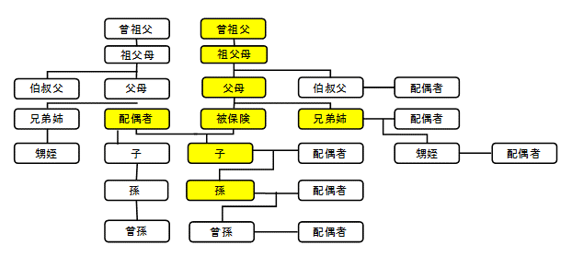
は別居でも申請可。
※別居の場合は、仕送りが必要です。

下記の全ての枠内に記入、または該当項目に✔をつけてください。 |  |  |  |  |  |  |  |  |  | プルダウンリスト（列を削除しないこと）

申請者 |  |  |  |  | 年齢 |  |  |  |  | いる
（扶養に入れたい人の氏名） |  |  |  |  |  |  |  |  |  | いない(未婚）
 |  |  |  |  |  |  |  |  |  | いない(離別）
今回、扶養申請する理由 |  |  |  |  |  |  |  |  |  | いない（死別）

申請者に配偶者（夫・妻）は

①申請者の現在の収入について記入してください。

給与収入 |  | あり | （ パート アルバイト その他〔 〕 ）
 |  | なし
年金受給 |  | あり | 基礎年金 厚生年金 障害年金
 |  |  | 遺族年金 企業年金 その他〔 〕
 |  | なし
自営業等収入 |  | あり | 自営 農業 漁業 林業 内職等
 |  |  | 不動産 利子・配当等 その他〔 〕
 |  | なし
失業給付金 |  | 申請予定 受給中 （日額： 円） 延長中（延長予定）
 |  | 受給終了 受けない 雇用保険未加入
手当金、給付金の受給日額が３,６１２円以上
（６０歳以上は５,０００円以上）の方は、受給終了しないと扶養申請できません。
傷病手当金 |  | 受給中 申請中（予定含む） なし
 |  | ※受給中・申請中(予定含む)の場合は下も選択してください
 |  | 在籍期間中の分 退職後の分
出産手当金 |  | 受給中 申請中（予定含む） なし
育児休業給付金 |  | 受給中 申請中（予定含む） なし

②申請者が過去2年以内に就労していた場合は記入してください。

勤務先名称 |  |  |  |  |  | 勤続年数
 |  |  | ℡ |  |  |  | 年 |  | ヶ月
退職日 |  |  | 退職理由 |  |  | 出産予定 | あり なし
年 | 月 | 日 |  |  |  | （ 予定日 年 月 日）

③申請者が今まで加入していた健康保険の種類について記入してください。

国民健康保険 協会けんぽ 共済組合 健保組合 その他（ ）
任意継続保険に加入 |  |  | 資格取得日： 年 月 日 未加入
 |  |  | 資格喪失日： 年 月 日

④申請者が保険証の他に、医療機関で自己負担が軽減される医療証をお持ちの場合は記入してください。
※医療受給者証コピーの提出もお願いします。（障がい者の方は手帳の等級部分のコピーも提出お願いします）

障がい者医療（心身・精神） 母子（ひとり親）医療 指定難病
自立支援医療（更正・育成・精神通院） その他（ ）

⑤申請者が被保険者（本人）と別居している場合は記入してください。

申請者の住所：
申請者と同居している人 |  |  | あり （その方の月収は 円 ） |  |  |  |  | なし
被保険者からの仕送りは |  |  | あり （仕送り額は月額 円 ） |  |  |  |  | なし

 |  |  |  | 健保使用欄 |  | □ なし □ あり □送付済
 |  |  |  |  |  | 日付： 年 月 日

